Sheet1
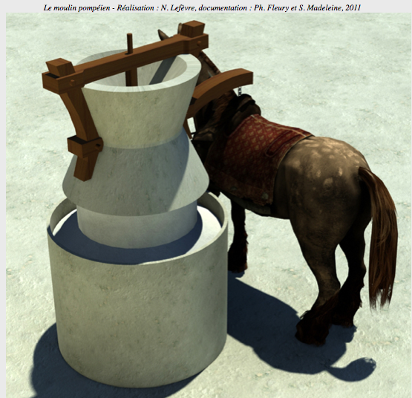
MODULE de CALCUL de l'ENERGIE CINÉTIQUE de ROTATION d'une MEULE
 |  |  |  |  |  |  |  |  | ACH -2019

L'Energie Cinétique de Rotation (engl. RKE) est l'énergie stockée par le mouvement circulaire. Elle est égale à la moitié du produit du Moment d'Inertie (I) par le carré de la Vitesse Angulaire (ω).

 |  |  |  |  |  | FORMULE :
Elle est le pendant, pour une rotation, de la formule bien connue E = 1/2 mv2 consacrée à l'Energie Cinétique de Translation (déplacement), cas de la voiture par exemple ou d'une pierre lancée. |  |  |  |  |  | K = 1/2 I ω2 |  | I = 1/2 m R2 | (kgm2)
 |  |  |  |  |  | (Joules) |  | ω = rpm/60 x 2π rad | (rad/sec)

La Vitesse Angulaire, contrairement à la vitesse linéaire (qui mesure le déplacement d'un objet d'un point à un autre, ou la longueur de périmètre d'une meule parcourue en un temps donné -par ex. 60 secondes pour une vitesse de 60rpm), mesure la part de cercle (donc un angle) parcourue pendant ce même temps. Ainsi une vitesse de 60 trs/minute ou 60 rpm (souvent celle d'un moulin) correspond à 1 tour par seconde soit 360° (un cercle entier) en une seconde. Une vitesse de 15 rpm correspondrait au déplacement de 1/4 de cercle soit 90° par seconde.

Comme la mesure internationale de l'Angle n'est plus le degré ni le grade mais le Radian, la Vitesse Angulaire s'exprime en Radian/Seconde. De même la Masse est en Kg et les Longueurs sont en Mètre.

 |  |  |  |  |  | Données nécessaires : Poids (kg) / Rayon (m) / vitesse angulaire (rad/sec)
Pour une Rotation à 60rpm (60 trs par minute)

1- Calcul du Moment d'Inertie I |  |  | Masse = | 52.450 | kg
 |  |  | Rayon = | 0.21 | m | Attention ! Le rayon est en mètre et non en cm…
 |  | I = 1/2 m R2 = |  | 1.1565

 |  | afficher dans les cases JAUNES les valeurs en kg et en m correspondant à votre meule

2- Calcul de la Vitesse Angulaire ω |  |  | rpm / 60 | 1 | sec. | 60rpm = 60/60 = 1 tour seconde
 |  |  | 2 π rad | 6.2832 | rad.
 |  |  | carré ω | 39.479
 | ω = rpm/60 x 2π rad |  |  | 39.479 | rad/sec | NB : à 60 rpm | ω | sera constante car rpm/60 = 1

3- Calcul ENERGIE CINÉTIQUE (RKE)
 |  | K = 1/2 I ω2 |  | 22.83 |  | FORMULE :
 |  |  |  | Joules |  | K = 1/2 I ω2 |  | I = 1/2 m R2 | (kgm2)
 |  |  |  |  |  | (Joules) |  | ω = rpm/60 x 2π rad | (rad/sec)
Penser à DIVISER le DIAMÈTRE par 2 …

Pour une Rotation différente : |  |  | 90 | rpm | afficher la Vitesse (trs/minute ou rpm) dans la case JAUNE

1- Calcul du Moment d'Inertie I |  |  | Masse = | 52.450 | kg | cases JAUNES : afficher les valeurs en kg et en m de votre meule
 |  |  | Rayon = | 0.21 | m | Attention ! Le rayon est en mètre et non en cm…
 |  | I = 1/2 m R2 = |  | 1.1565

2- Calcul de la Vitesse Angulaire ω |  |  | rpm / 60 | 1.5 | sec.
 |  |  | 2 π rad | 6.2832 | rad.
 |  |  | carré ω | 39.479
 | ω = rpm/60 x 2π rad |  |  | 59.218 | rad/sec
 |  |  |  |  |  | FORMULE :
3- Calcul ENERGIE CINÉTIQUE (RKE) |  |  |  |  |  | K = 1/2 I ω2 |  | I = 1/2 m R2 | (kgm2)
 |  | K = 1/2 I ω2 |  | 34.24 |  | (Joules) |  | ω = rpm/60 x 2π rad | (rad/sec)
 |  |  |  | Joules

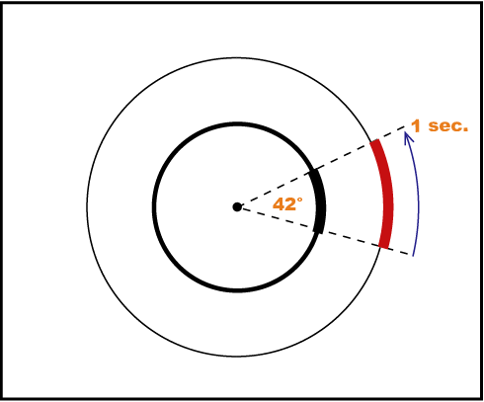
La notion de Vitesse Angulaire permet de s'affranchir de la distance entre le centre de l'objet et le point de mesure de la vitesse. En effet lorsqu'un objet tourne autour de son axe, la vitesse linéaire (en fait la distance parcourue) est maximale sur son bord et nulle en son centre. Ainsi pour une meule tournant à 60rpm et dont le périmètre mesure 1,20 m, la vitesse linéaire est de 1,20 m/sec. sur son bord, de 60 cm dans sa partie mésiale et de 0 m/sec. en son centre car la distance parcourue par ces anneaux en 1 seconde augmente avec leur taille. Pourtant chacun sera parti au même moment et aura accompli un tour au même moment.

Une image permet de comprendre le concept de vitesse angulaire : une meule de 1 m de diamètre est entrainée par un mulet attaché à 2 m du centre. Pendant que le mulet fait un tour la meule fait aussi un tour, leur vitesse angulaire est donc la même. Mais leurs tours n'ont pas la même longueur bien qu'ils correspondent au même temps de parcours (celui d' un cercle complet) : placé plus loin le mulet parcourt en effet 12,56 m pendant que dans le même temps le bord de la meule accomplit une révolution de 6,28 m soit une distance 2 fois moindre. La Vitesse Angulaire, en mesurant un angle (portion de cercle parcourue en un temps donné) rend compte de la vitesse de la rotation indépendamment de la taille du disque ou du cylindre qui tourne. Plus on éloigne la mule plus elle aura, pour une même vitesse, de distance à parcourir.

